상품제안서
백팩스타일 미니 파우치 | 상품코드: F31268

 |  |  |  |  |  |  | 02-412-0044 | www.easy1.co.kr
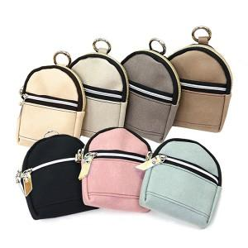

【상세/제작정보】 | <p>＊동판비 50,000원(VAT별도)&nbsp;</p><p>＊택배비별도 (1BOX 150개) 5000원(VAT별도)</p><p>※그레이색상 레이저인쇄불가합니다※​&nbsp;</p>

【인쇄/포장옵션】 | 레이저, 불박 / 포장지포장

【공급단가】 | 수량 | 100~ | 300~ | 500~ | 1,000~ | 3,000~
*VAT별도 | 단가 | 6,870원 | 6,760원 | 6,600원 | 6,430원 | 6,320원

【상품 URL】 | https://dev.easy1.co.kr:443/src/goods_detail.php?gdno=31268

